Лист1
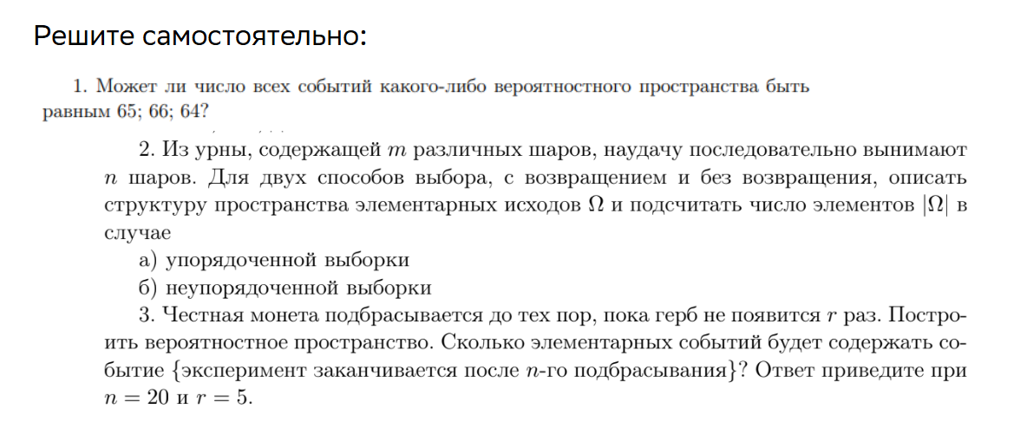

Задание 1
65 — не степень двойки → не может быть числом всех событий. 66 — не степень двойки → не может быть. 64 = 2^6 → может быть (при n=6 элементарных исходах). | 2^n

Задание 2
не нашла обучающих материлов в лекции
ответ из интернета считаю не честным прикладывать

Задание 3
3,876

